상품제안서
월간 플래너 노트 A4 | 상품코드: S48819

 |  |  |  |  |  |  | 02-713-8555 | www.synergygift.co.kr
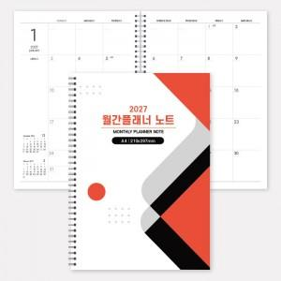

【상세/제작정보】 | <p><span style="font-size: 14pt;">※&nbsp;</span><span style="font-size: 14pt;">표지 앞면+뒷면 칼라인쇄(독판) + 내지 32매(기성/변경불가)</span></p>

【인쇄/포장옵션】 | 풀칼라 / OPP(비닐)

【공급단가】 | 수량 | 100~ | 300~ | 500~ | 1,000~ | 5,000~
*VAT별도 | 단가 | 8,890원 | 4,430원 | 3,590원 | 2,860원 | 2,300원

【상품 URL】 | https://www.synergygift.co.kr:443/src/goods_detail.php?gdno=48819

